USD
订单号 | 入住日期 | 离店日期 | 应收 |  |  |  | ，
21684985946 | 2023-03-22 | 2023-03-25 | 441 | 441.00 | 2770282 | 0 | ，2770282 | 直采
999223111987284 | 2023-03-20 | 2023-03-25 | 401 | 401.00 | 3116110 | 0 | ，3116110 | 直采

 |  |  | 842

A230328103920481
USD / HKD 当前参考汇率: 7.84985
总计： 842 USD/ 6609.57 HKD

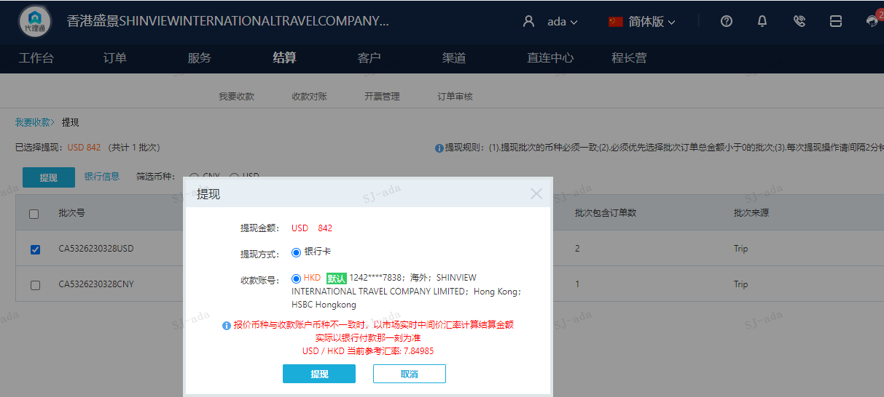

CNY
订单号 | 入住日期 | 离店日期 | 应收 |  |  |  | ，
999223270736266 | 2023-03-24 | 2023-03-25 | 200 | #N/A | 3155410 | #N/A | ，3155410 | #N/A | 3155410 请建工单收款200RMB，原单照收，补款单号999223270736266 | 本期扣款348元

 |  |  | 200

A230328104602481
CNY / HKD 当前参考汇率: 1.141583821
总计： 200 CNY/ 228.32 HKD

